Ejercicio1
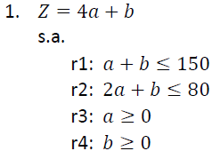
MIN
PRIMAL |  |  | DUAL |  |  |  | max
 |  |  | Z=-150x-80y |  |  |  | Z=-150x-80y+0h1+0h2
 |  |  | s.a |  |  |  | -x-2y+h1=4
 |  |  | r1: | -x-2y<=4 |  |  | -x-y+h2=1
 |  | -a-b>=-150 | r2: | -x-y<=1
 |  | -2a-b>=-80 | r3: | x>=0
 |  | a,b>=0 | r4: | y>=0

 |  | Cj | -150 | -80 | 0 | 0
 |  |  | x | y | h1 | h2
 | 0 | h1 | -1 | -2 | 1 | 0 | 4
 | 0 | h2 | -1 | -1 | 0 | 1 | 1
 |  | Zj | 0 | 0 | 0 | 0 | 0
 |  | Cj-Zj | -150 | -80 | 0 | 0

 |  |  | x= | 0 | -x-2y+h1=4 | 4
 |  |  | y= | 0 | -x-y+h2=1 | 1
 |  |  | h1= | 4
 |  |  | h2= | 1
 |  |  | Zj= | 0

 |  |  | a= | 0
 |  |  | b= | 0
 |  |  | Zj= | 0

Ejercicio2
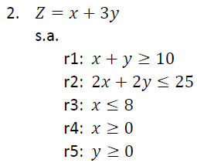
 |  | Min
 |  | PRIMAL |  |  |  |  | DUAL
 |  |  |  |  |  |  |  |  |  |  | Max | Z=10a-25b-8c+0h1+0h2
 |  |  |  |  |  |  |  | Z=10a-25b-8c |  |  |  | a-2b-c+h1=1
 |  |  |  |  |  |  | s.a |  |  |  |  | a-2b+h2=3
 |  |  |  |  | x+y>=10 |  |  | a-2b-c<=1
 |  |  |  |  | -2x-2y>=-25 |  |  | a-2b<=3
 |  |  |  |  | -x>=-8

 |  |  | Cj | 10 | -25 | -8 | 0 | 0
 |  |  |  | a | b | c | h1 | h2
 |  | 0 | h1 | 1 | -2 | -1 | 1 | 0 | 1 | 1
 |  | 0 | h2 | 1 | -2 | 0 | 0 | 1 | 3 | 3
 |  |  | Zj | 0 | 0 | 0 | 0 | 0 | 0
 |  |  | Cj-Zj | 10 | -25 | -8 | 0 | 0

1/2*A1 |  | 10 | a | 1 | -2 | -1 | 1 | 0 | 1 | -1
-2*b+A2 | -1*a+h2 | 0 | h2 | 0 | 0 | 1 | -1 | 1 | 2 | 2
 |  |  | Zj | 10 | -20 | -10 | 10 | 0 | 10
 |  |  | Cj-Zj | 0 | -5 | 2 | -10 | 0

1/2*h1+b | 1*c+a | 10 | a | 1 | -2 | 0 | 0 | 1 | 3
 |  | -8 | c | 0 | 0 | 1 | -1 | 1 | 2
 |  |  | Zj | 10 | -20 | -8 | 8 | 2 | 14
 |  |  | Cj-Zj | 0 | -5 | 0 | -8 | -2

 |  |  |  | a= | 3 |  | a-2b-c+h1=1 | 1
 |  |  |  | b= | 0 |  | a-2b+h2=3 | 3
 |  |  |  | c= | 2
 |  |  |  | h1= | 0
 |  |  |  | h2= | 0
 |  |  |  | Zj= | 14

 |  |  |  | x= | 8
 |  |  |  | y= | 2
 |  |  |  | Zj= | 14

Ejercicio3
Min
PRIMAL |  |  | DUAL
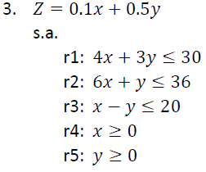
 |  |  | Z=-30a-36b-20c |  |  |  | Z=-30a-36b-20c+0h1+0h2
 |  |  | s.a |  |  |  | -4a-6b-c+h1=0.1
 |  | -4x-3y>=-30 |  | -4a-6b-c<=0.1 |  |  | -3a-b+c+h2=0.5
 |  | -6x-y>=-36 |  | -3a-b+c<=0.5
 |  | -x+y>=-20
 |  | x,y>=0

 |  | Cj | -30 | -36 | -20 | 0 | 0
 |  |  | a | b | c | h1 | h2
 | 0 | h1 | -4 | -6 | -1 | 1 | 0 | 0.1
 | 0 | h2 | -3 | -1 | 1 | 0 | 1 | 0.5
 |  | Zj | 0 | 0 | 0 | 0 | 0 | 0
 |  | Cj-Zj | -30 | -36 | -20 | 0 | 0

 |  |  | a= | 0
 |  |  | b= | 0 | -4a-6b-c+h1=0.1 |  | 0.1
 |  |  | c= | 0 | -3a-b+c+h2=0.5 |  | 0.5
 |  |  | h1= | 0.1
 |  |  | h2= | 0.5
 |  |  | Zj= | 0

 |  |  | x= | 0
 |  |  | y= | 0
 |  |  | zj= | 0

Ejercicio4
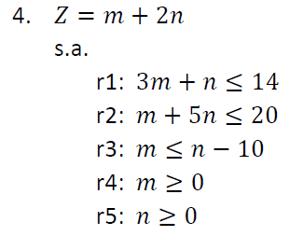
Primal |  |  |  |  |  |  | Dual
 |  |  |  |  |  |  | Z=-14x-20y+10z |  |  | Z=-14x-20y+10z+0h1+0h2
 |  |  |  |  |  |  | s.a |  |  | -3x-y-z+h1=1
 |  |  |  |  |  |  |  | -3x-y-z<=1 |  | -x-5y+z+h2=2
 |  |  |  |  |  |  |  | -x-5y+z<=2
 |  |  |  |  | -3m-n>=-14
 |  |  |  |  | -m-5n>=-20
 |  |  |  |  | -m+n>=10
 |  |  |  |  | m,n>=0

 |  | Cj | -14 | -20 | 10 | 0 | 0
 |  |  | x | y | z | h1 | h2
 | 0 | h1 | -3 | -1 | -1 | 1 | 0 | 1 | -1
 | 0 | h2 | -1 | -5 | 1 | 0 | 1 | 2 | 2
 |  | Zj | 0 | 0 | 0 | 0 | 0 | 0
 |  | Cj-Zj | -14 | -20 | 10 | 0 | 0

1*z+h1 | 0 | h1 | -4 | -6 | 0 | 1 | 1 | 3 | -0.5
 | 10 | z | -1 | -5 | 1 | 0 | 1 | 2 | -0.4
 |  | Zj | -10 | -50 | 10 | 0 | 10 | 20
 |  | Cj-Zj | -4 | 30 | 0 | 0 | -10

